상품제안서
벨카리노 등산용툴 | 상품코드: F01506

 |  |  |  |  |  | 02-412-0044 | www.easy1.co.kr
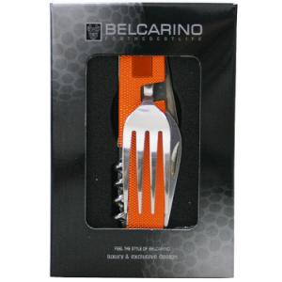

【상세/제작정보】 | 기본수량 미만 주문시 인쇄비 추가됩니다.

【인쇄/포장옵션】 | 레이저 / 포장지포장

【공급단가】 | 수량 | 100~ | 500~ | 1,000~ | 3,000~
*VAT별도 | 단가 | 7,430원 | 7,150원 | 6,880원 | 6,600원

【상품 URL】 | https://easy1.co.kr:443/src/goods_detail.php?gdno=1506

